CreateProject Richface
1. New Maven Project

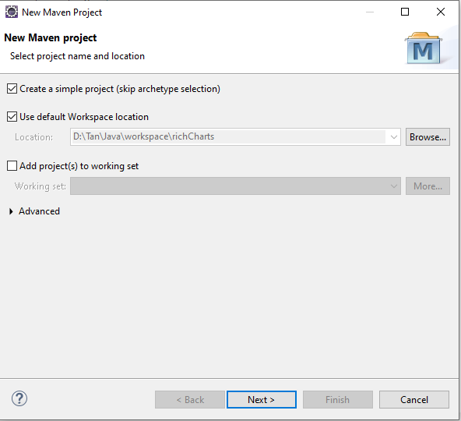
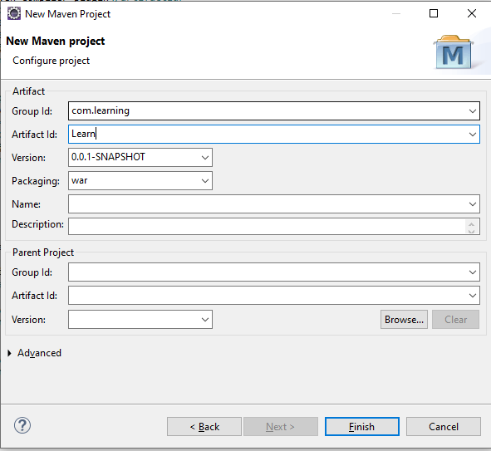

pom.xml

src\main\webapp\index.jsp

src\main\webapp\pages\index.xhtml

src\main\webapp\WEB-INF\web.xml

src\main\webapp\WEB-INF\faces-config.xml

src\main\webapp\WEB-INF\sun-web.xml

